Sheet1
Fine Equipment フルオーダー用 オーダーシート

 | 下記図に従って、サイズを計測し記入してください。（入力単位：センチメートル でお願いします）
 | 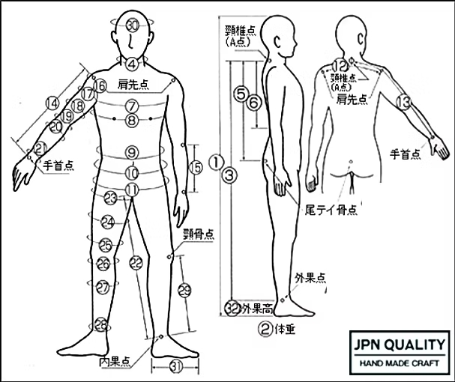

 | ①身長

 | ②体重

 | ③総丈／頸椎点（A点）～内果点（内くるぶし中心）

 | ④首囲／ノドボトケを避けて最も細い部分を正確に

 | ⑤背丈／頸椎点（A点）～尾てい骨

 | ⑥ウエスト丈／頸椎点（A点）～ウエストの最も細い部分

 | ⑦上胸囲／両腕を下げた状態で脇下回り

 | ⑧胸囲／両腕を下げた状態で乳頭上回り

 | ⑨腹囲／へその少し上の最も細い部分回り

 | ⑩下腹囲／下腹部の最も太い部分回り

 | ⑪尻囲／尻部の最も太い部位（尻回り）

 | ⑫肩幅／左肩先点から頸椎点（A点）を通して右肩先点まで

 | ⑬ゆき丈／腕を45度に開いた状態で、頸椎点（A点)から肩先点を通して手首点まで

 | ⑭袖丈／腕を45度に開いた状態で、肩先点から手首点まで

 | ⑮肘～手首／腕を45度に開いた状態で、肘先点から手首点まで

 | ⑯腕付け根／腕を45度に開いた状態で、脇下から垂直に肩先点の回り

 | ⑰上大腕囲／腕を45度に開いた状態で、腕に対して垂直に、脇下腕回り

 | ⑱大腕囲／腕を45度に開いた状態で、腕に対して垂直に、上腕二頭筋の最も太い部分回り

 | ⑲肘囲／腕を45度に開いた状態で、腕に対して垂直に、肘（ひじ）の少し上の最も細い部分回り

 | ⑳肘下囲／腕を45度に開いた状態で、腕に対して垂直に、肘（ひじ）の少し下の最も太い部分回り

 | ㉑手首囲／くるぶしを避けて手首の最も細い部分回り

 | ㉒.股下／股の付け根から内くるぶし中心点（内果点）まで

 | ㉓太もも最大囲／太ももの付け根の最大まわり

 | ㉔太もも中間囲／股の付け根と膝上の中間部分の回り

 | ㉕.膝上囲／膝の皿の上回り

 | ㉖膝下囲／膝の皿の下回り

 | ㉗ふくらはぎ囲／ふくらはぎの最も太い部分回り

 | ㉘足首囲／内くるぶし上の最も細い部分回り

 | ㉙すね長／頸骨点の内側から内くるぶし中心点（内果点）まで

